ZOEK
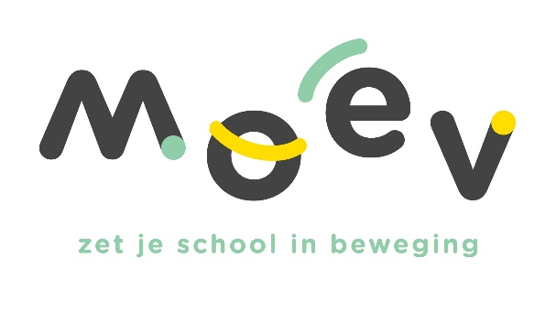 |  |  |  |  | Vul hieronder in het groene vak jouw schoolid (login/gebruikersnaam) in. Dit is de zescijfercode beginnend met een 6….. Druk daarna op enter
 |  |  |  |  | 600234

Schoolid | Afkorting | Schooladres | Postcode | Gemeente | Activiteit | Datum | Aantal lln | Naam accommodatie | Gemeente accommodatie | Opmerking
600234 | GMIA | Rijselstraat 71 | 8200 | Sint-Michiels (Brugge) | Rollebolle | 2024-04-23 | 79 | Sporthal Koude Keuken | Sint-Andries (Brugge) | 0

